1
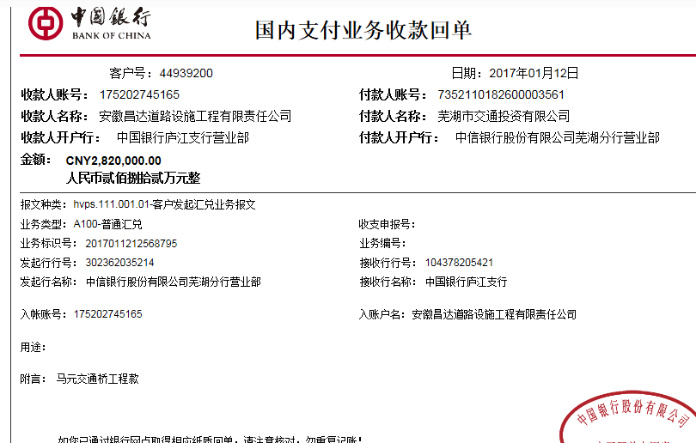
工程款支付证书 |  |  |  |  |  |  |  |  |  |  |  |  |  |  | 本次
工程名称 |  | 芜湖市青弋江分洪道马元交通桥接线工程 |  |  |  |  |  |  |  |  | 档案编号 |  | CD2016-047
合同金额 |  | 8,150,543.00 |  |  |  | 中标日期 | 2016.5.24 |  |  |  | 合作单位 |  | 金道财13956213075 |  | CD2016-047 | 53 | 3605 | 芜湖市青弋江分洪道马元交通桥接线工程 | 2016.5.24 | 8150543.00 | 许 挺 | 180日历天 | 芜湖市 青弋江 | 芜湖公司王冬汉13855369629 | 金道财13956213075 | 中标项目，中标通知书、施工合同和投资协议原件均在庐江 | √ | 中标通知书9.26
决算金额 |  |  |  |  |  | 竣工日期 |  |  |  |  | ERP编号 |  | 3605
序号 | 工程款到账 |  |  | 开票情况 |  | 成本发票 | 扣管理费 |  | 代扣税金 |  | 其他扣款 |  | 实际支付
 | 日期 | 账户 | 金额 | 日期 | 金额 | 金额 | 比例 | 金额 | 税率 | 金额 | 金额 | 备注 | 户名 | 金额
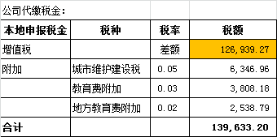
1 | 2017-01-12 | 中 | 2,820,000.00 | 2017-01-06 | 2,820,000.00 | 2,469,800.00 | 2% | 56,400.00 | 增值税及附加税 | 139,633.20 | 500.00 |  |  | 1,623,466.80
 |  |  |  |  |  |  |  |  |  |  |  | 扣除协议管理费 +2016.12.27办理外经证费用500
 |  |  |  |  |  |  |  |  |  |  | 1,000,000.00 | 暂扣

合计 |  | - | 2,820,000.00 | - | 2,820,000.00 | 2,469,800.00 | - | 56,400.00 | - | 139,633.20 |  | - |  | 1,623,466.80 | 19.92%
本次支付金额 |  | 小写 | 1,623,466.80 |  |  |  | 支付账号 |  | 金道财 中国银行南陵县支行 |  |  |  |  |  | 完工证明？
 |  | 大写 | 1623466.8 |  |  |  |  |  | 6217 2563 0000 8416 447
申请部门 意见 |  | 1、 | 中标项目，中标通知书(合肥）、施工合同和投资协议原件均在庐江 |  |  |  |  |  | 2、此次借条已提供 。？
项目管理 意见 |  | 何总、朱总已同意支付（附表背面截图）。
财务审核 意见
质安稽查 意见 |  | 是□否□营改增项目，及材料款支付核实：
总经理审批

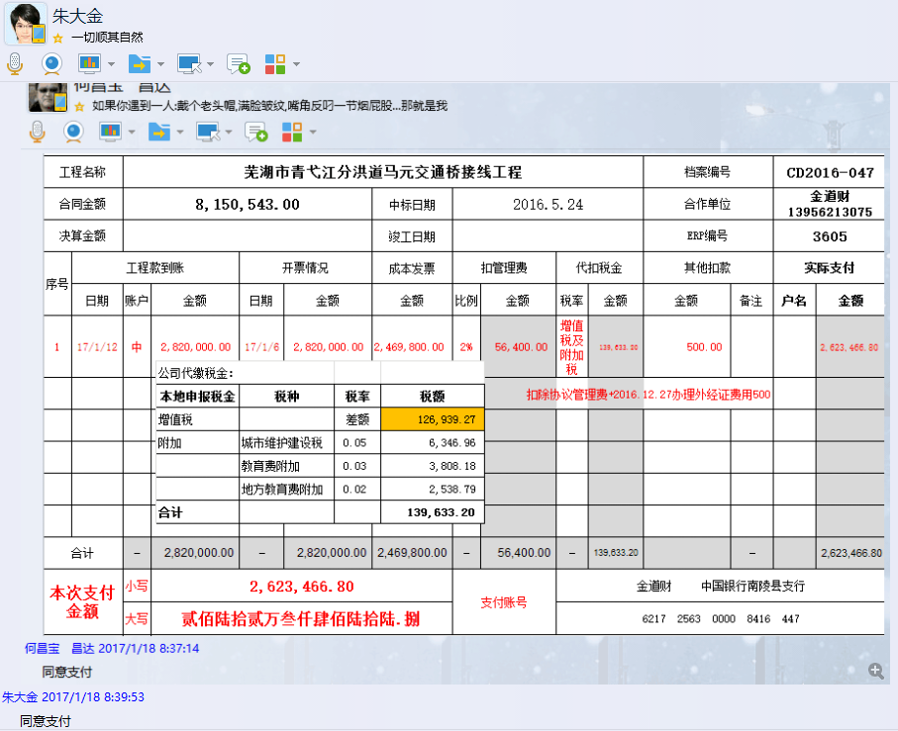

2
工程款支付证书 |  |  |  |  |  |  |  |  |  |  |  |  |  |  | 本次
工程名称 |  | 芜湖市青弋江分洪道马元交通桥接线工程 |  |  |  |  |  |  |  |  | 档案编号 |  | CD2016-047
合同金额 |  | 8,150,543.00 |  |  |  | 中标日期 | 2016.5.24 |  |  |  | 合作单位 |  | 金道财13956213075 |  | CD2016-047 | 53 | 3605 | 芜湖市青弋江分洪道马元交通桥接线工程 | 2016.5.24 | 8150543.00 | 许 挺 | 180日历天 | 芜湖市 青弋江 | 芜湖公司王冬汉13855369629 | 金道财13956213075 | 中标项目，中标通知书、施工合同和投资协议原件均在庐江 | √ | 中标通知书9.26
决算金额 |  |  |  |  |  | 竣工日期 |  |  |  |  | ERP编号 |  | 3605
序号 | 工程款到账 |  |  | 开票情况 |  | 成本发票 | 扣管理费 |  | 代扣税金 |  | 其他扣款 |  | 实际支付
 | 日期 | 账户 | 金额 | 日期 | 金额 | 金额 | 比例 | 金额 | 税率 | 金额 | 金额 | 备注 | 户名 | 金额
1 | 2017-01-12 | 中 | 2,820,000.00 | 2017-01-06 | 2,820,000.00 | 2,469,800.00 | 2% | 56,400.00 | 增值税及附加税 | 139,633.20 | 500.00 |  |  | 1,623,466.80
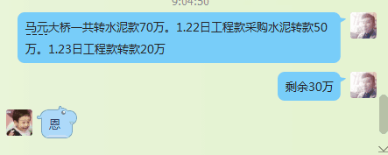
 |  |  |  |  |  |  |  |  |  |  |  | 扣除协议管理费 +2016.12.27办理外经证费用500
 |  |  |  |  |  |  |  |  |  |  | 1,000,000.00 | 暂扣（第2次已付）

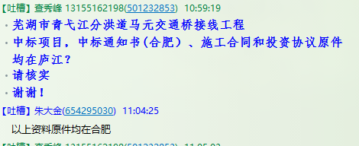
 | 本次
2 | 申请支付第1次暂扣的100万 |  |  |  |  |  |  |  |  |  |  |  | 远剑商贸 | 700,000.00
 |  |  |  |  |  |  |  |  |  |  |  |  | 金道财 | 300,000.00

合计 |  | - | 2,820,000.00 | - | 2,820,000.00 | 2,469,800.00 | - | 56,400.00 | - | 139,633.20 |  | - |  | 2,623,466.80 | 12.27%
本次支付金额 |  | 小写 | 1,000,000.00 |  | 远剑商贸 | 700,000.00 |  | 支付账号 | 金道财 中国银行南陵县支行 |  |  |  |  |  | 完工证明？
 |  | 大写 | 1000000 |  | 金道财 | 300,000.00 |  |  | 6217 2563 0000 8416 447
申请部门 意见 |  | 1、 | 中标项目，中标通知书(合肥）、施工合同和投资协议原件均在庐江 |  |  |  |  |  | 2、此次无借条。
项目管理 意见 |  | 何总、朱总已同意支付（附表背面截图）。
财务审核 意见
质安稽查 意见 |  | 是□否□营改增项目，及材料款支付核实：
总经理审批

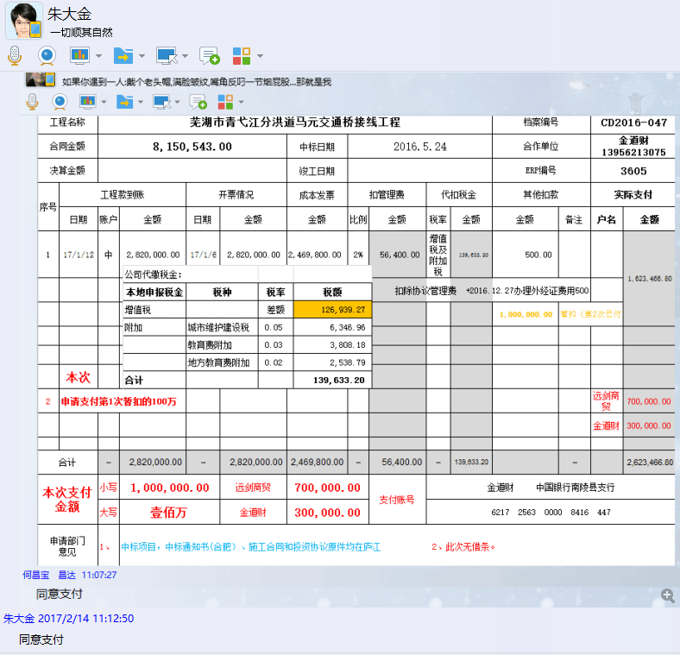

3
工程款支付证书 |  |  |  |  |  |  |  |  |  |  |  |  |  |  | 本次
工程名称 |  | 芜湖市青弋江分洪道马元交通桥接线工程 |  |  |  |  |  |  |  |  | 档案编号 |  | CD2016-047
合同金额 |  | 8,150,543.00 |  |  |  | 中标日期 | 2016.5.24 |  |  |  | 合作单位 |  | 金道财13956213075 |  | CD2016-047 | 53 | 3605 | 芜湖市青弋江分洪道马元交通桥接线工程 | 2016.5.24 | 8150543.00 | 许 挺 | 180日历天 | 芜湖市 青弋江 | 芜湖公司王冬汉13855369629 | 金道财13956213075 | 中标项目，中标通知书、施工合同和投资协议原件均在庐江 | √ | 中标通知书9.26
决算金额 |  |  |  |  |  | 竣工日期 |  |  |  |  | ERP编号 |  | 3605
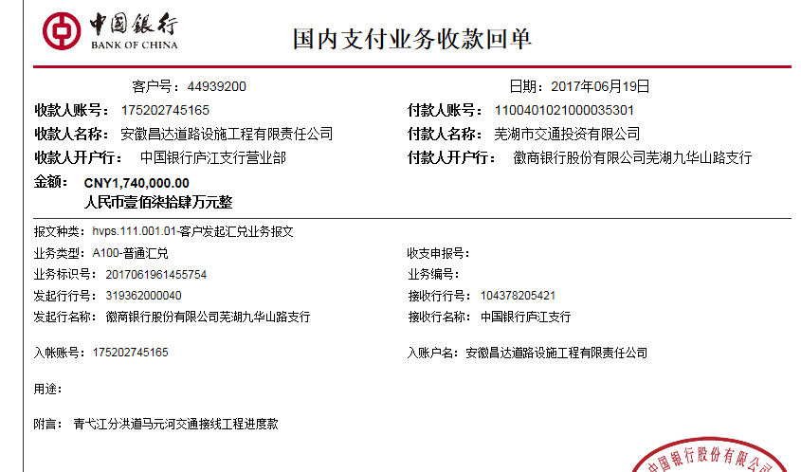
序号 | 工程款到账 |  |  | 开票情况 |  | 成本发票 | 扣管理费 |  | 代扣税金 |  | 其他扣款 |  | 实际支付
 | 日期 | 账户 | 金额 | 日期 | 金额 | 金额 | 比例 | 金额 | 税率 | 金额 | 金额 | 备注 | 户名 | 金额
1 | 2017-01-12 | 中 | 2,820,000.00 | 2017-01-06 | 2,820,000.00 | 2,469,800.00 | 2% | 56,400.00 | 增值税及附加税 | 139,633.20 | 500.00 |  | 金道财 | 1,623,466.80
 |  |  |  |  |  |  |  |  |  |  |  | 扣除协议管理费 +2016.12.27办理外经证费用500
 |  |  |  |  |  |  |  |  |  |  | 1,000,000.00 | 暂扣（第2次已付）

2 | 申请支付第1次暂扣的100万 |  |  |  |  |  |  |  |  |  | -1,000,000.00 |  | 远剑商贸 | 700,000.00
 |  |  |  |  |  |  |  |  |  |  |  |  | 金道财 | 300,000.00
 | 本次
3 | 2017-06-19 |  | 1,740,000.00 |  |  | 2,001,985.60 | 2% | 34,800.00 | 增值税及附加税 | 58,609.35 | 500.00 | 2017.6.20办理外经证费用500 | 金道财 | 442,446.65
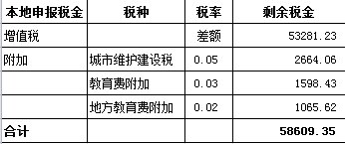
 |  |  |  |  |  |  |  |  |  |  |  |  | 6.27材料 | 1,203,644.00

 |  |  |  |  |  |  |  |  |  |  |  |  |  |  |  |  | 0.02

合计 |  | - | 4,560,000.00 | - | 2,820,000.00 | 4,471,785.60 | - | 91,200.00 | - | 198,242.55 | 1,000.00 | - |  | 4,269,557.45 | 20.20%
本次支付金额 |  | 小写 | 1,646,090.65 |  | 金道财 | 442,446.65 |  | 支付账号 | 金道财 中国银行南陵县支行 6217 2563 0000 8416 447 |  |  |  |  |  | 完工证明？
 |  | 大写 | 1646090.65 |  | 材料 | 1,203,644.00 |  |  | 详见委托支付函
申请部门 意见 |  | 1、 | 中标项目，中标通知书(合肥）、施工合同和投资协议原件均在庐江 |  |  |  |  |  | 2、此次借条已供。
项目管理 意见 |  | 何总、朱总已同意支付（附表背面截图）。
财务审核 意见
质安稽查 意见 |  | 是□否□营改增项目，及材料款支付核实：
总经理审批 |  |  |  |  |  |  |  | 董事长审批

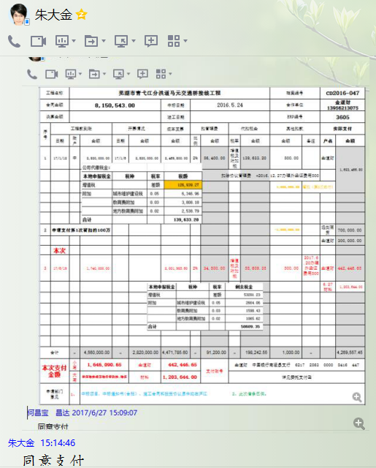

4
工程款支付证书 |  |  |  |  |  |  |  |  |  |  |  |  |  |  | 本次
工程名称 |  | 芜湖市青弋江分洪道马元交通桥接线工程 |  |  |  |  |  |  |  |  | 档案编号 |  | CD2016-047
合同金额 |  | 8,150,543.00 |  |  |  | 中标日期 | 2016.5.24 |  |  |  | 合作单位 |  | 金道财13956213075 |  | CD2016-047 | 53 | 3605 | 芜湖市青弋江分洪道马元交通桥接线工程 | 2016.5.24 | 8150543.00 | 许 挺 | 180日历天 | 芜湖市 青弋江 | 芜湖公司王冬汉13855369629 | 金道财13956213075 | 中标项目，中标通知书、施工合同和投资协议原件均在庐江 | √ | 中标通知书9.26
决算金额 |  |  |  |  |  | 竣工日期 |  |  |  |  | ERP编号 |  | 3605
序号 | 工程款到账 |  |  | 开票情况 |  | 成本发票 | 扣管理费 |  | 代扣税金 |  | 其他扣款 |  | 实际支付
 | 日期 | 账户 | 金额 | 日期 | 金额 | 金额 | 比例 | 金额 | 税率 | 金额 | 金额 | 备注 | 户名 | 金额
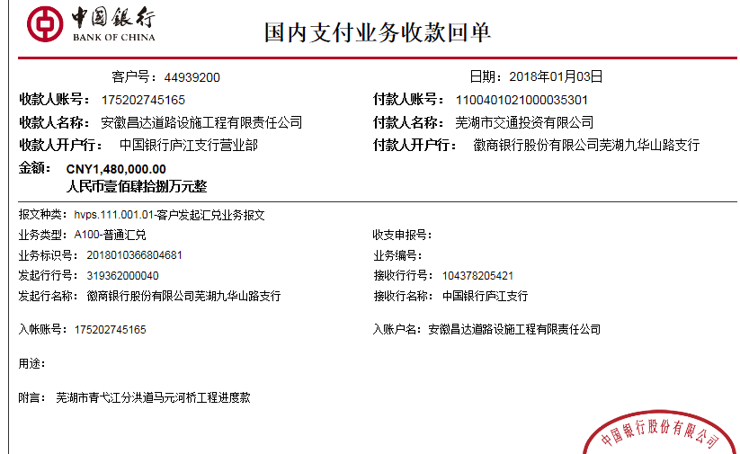
1 | 2017-01-12 | 中 | 2,820,000.00 | 2017-01-06 | 2,820,000.00 | 2,469,800.00 | 2% | 56,400.00 | 增值税及附加税 | 139,633.20 | 500.00 |  | 金道财 | 1,623,466.80
 |  |  |  |  |  |  |  |  |  |  |  | 扣除协议管理费 +2016.12.27办理外经证费用500
 |  |  |  |  |  |  |  |  |  |  | 1,000,000.00 | 暂扣（第2次已付）

2 | 申请支付第1次暂扣的100万 |  |  |  |  |  |  |  |  |  | -1,000,000.00 |  | 远剑商贸 | 700,000.00
 |  |  |  |  |  |  |  |  |  |  |  |  | 金道财 | 300,000.00

3 | 2017-06-19 | 中 | 1,740,000.00 |  |  | 2,001,985.60 | 2% | 34,800.00 | 增值税及附加税 | 58,609.35 | 500.00 | 2017.6.20办理外经证费用500 | 金道财 | 442,446.65
 |  |  |  |  |  |  |  |  |  |  |  |  | 6.27材料 | 1,203,644.00
 | 本次
4 | 2018-01-03 | 中 | 1,480,000.00 | 2017-12-22 | 1,480,000.00 |  | 2% | 29,600.00 | 增值税及附加税 | 7,700.29 | 500.00 | 2017.12.19办理涉税事项报告表费用500 | 金道财 | 1,142,199.71
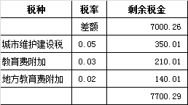
 |  |  |  |  |  |  |  |  |  |  |  |  | 1月材料 | 300,000.00

合计 |  | - | 6,040,000.00 | - | 4,300,000.00 | 4,471,785.60 | - | 120,800.00 | - | 205,942.84 | 1,500.00 | - |  | 5,711,757.16
本次支付金额 |  | 小写 | 1,442,199.71 |  | 金道财 | 1,142,199.71 |  | 支付账号 | 金道财 中国银行南陵县支行 6217 2563 0000 8416 447
 |  | 大写 | 1442199.71 |  | 材料 | 300,000.00 |  |  | 详见委托支付函
申请部门 意见 |  | 1、 | 中标项目，中标通知书(合肥）、施工合同和投资协议原件均在庐江
项目管理 意见 |  | 何总、朱总已同意支付（附表背面截图）。
财务审核 意见
质安稽查 意见 |  | 是□否□营改增项目，及材料款支付核实：
总经理审批 |  |  |  |  |  |  |  | 董事长审批

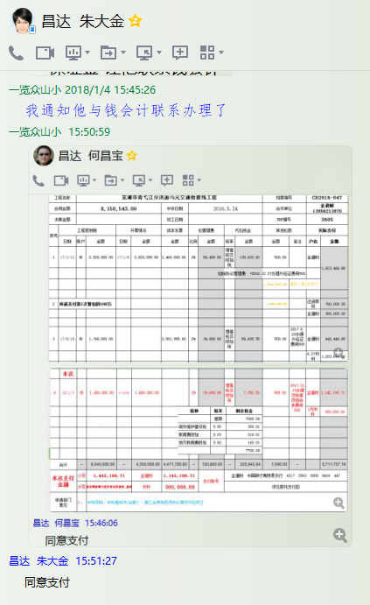

5
工程款支付证书 |  |  |  |  |  |  |  |  |  |  |  |  |  |  |  |  | 本次
工程名称 |  | 芜湖市青弋江分洪道马元交通桥接线工程 |  |  |  |  |  |  |  |  |  | 档案编号 |  | CD2016-047
合同金额 |  | 8,150,543.00 |  |  |  |  | 中标日期 | 2016.5.24 |  |  |  | 合作单位 |  | 金道财13956213075 |  |  | CD2016-047 | 53 | 3605 | 芜湖市青弋江分洪道马元交通桥接线工程 | 2016.5.24 | 8150543.00 | 许 挺 | 180日历天 | 芜湖市 青弋江 | 芜湖公司王冬汉13855369629 | 金道财13956213075 | 中标项目，中标通知书、施工合同和投资协议原件均在庐江 | √ | 中标通知书9.26
决算金额 |  |  |  |  |  |  | 竣工日期 |  |  |  |  | ERP编号 |  | 3605
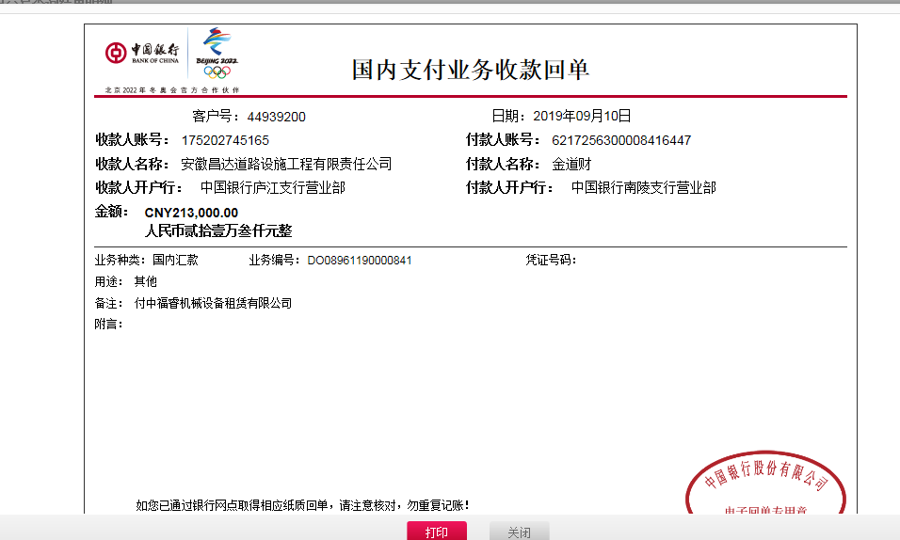
序号 |  |  | 工程款到账 | 周转金 | 开票情况 |  | 成本发票 | 扣管理费 |  | 代扣税金 |  | 其他扣款 |  | 实际支付
 | 日期 | 账户 | 金额 |  | 日期 | 金额 | 金额 | 比例 | 金额 | 税率 | 金额 | 金额 | 备注 | 户名 | 金额 | 周转金
1 | 2017-01-12 | 中 | 2,820,000.00 |  | 2017-01-06 | 2,820,000.00 | 2,469,800.00 | 2% | 56,400.00 | 增值税及附加税 | 139,633.20 | 500.00 |  | 金道财 | 1,623,466.80
 |  |  |  |  |  |  |  |  |  |  |  |  | 扣除协议管理费 +2016.12.27办理外经证费用500
 |  |  |  |  |  |  |  |  |  |  |  | 1,000,000.00 | 暂扣（第2次已付）

2 | 申请支付第1次暂扣的100万 |  |  |  |  |  |  |  |  |  |  | -1,000,000.00 |  | 远剑商贸 | 700,000.00
 |  |  |  |  |  |  |  |  |  |  |  |  |  | 金道财 | 300,000.00

3 | 2017-06-19 | 中 | 1,740,000.00 |  | 2019-06-09 | 1,740,000.00 | 2,001,985.60 | 2% | 34,800.00 | 增值税及附加税 | 58,609.35 | 500.00 | 2017.6.20办理外经证费用500 | 金道财 | 442,446.65
 |  |  |  |  |  |  |  |  |  |  |  |  |  | 6.27材料 | 1,203,644.00

4 | 2018-01-03 | 中 | 1,480,000.00 |  | 2017-12-22 | 1,480,000.00 |  | 2% | 29,600.00 | 增值税及附加税 | 7,700.29 | 500.00 | 2017.12.19办理涉税事项报告表费用500 | 金道财 | 1,142,199.71
 |  |  |  |  |  |  |  |  |  |  |  |  |  | 1月材料 | 300,000.00
 | 本次
5 | 2019-09-10 | 中 金道财 |  | 213,000.00 |  |  |  |  |  |  |  |  |  | 中福睿机械 |  | 213,000.00

合计 |  | - | 6,040,000.00 | 213,000.00 | - | 6,040,000.00 | 4,471,785.60 | - | 120,800.00 | - | 205,942.84 | 1,500.00 | - |  | 5,711,757.16 | 213,000.00
本次支付金额 |  | 小写 | 213,000.00 |  |  | 金道财 |  |  | 支付账号
 |  | 大写 | 213000 |  |  | 材料 | 213,000.00 |  |  | 详见委托支付函
申请部门 意见 |  | 1、 | 中标项目，中标通知书(合肥）、施工合同和投资协议原件均在庐江

6
工程款支付证书 |  |  |  |  |  |  |  |  |  |  |  |  |  |  |  |  | 本次
工程名称 |  | 芜湖市青弋江分洪道马元交通桥接线工程 |  |  |  |  |  |  |  |  |  | 档案编号 |  | CD2016-047
合同金额 |  | 8,150,543.00 |  |  |  |  | 中标日期 | 2016.5.24 |  |  |  | 合作单位 |  | 金道财13956213075 |  |  | CD2016-047 | 53 | 3605 | 芜湖市青弋江分洪道马元交通桥接线工程 | 2016.5.24 | 8150543.00 | 许 挺 | 180日历天 | 芜湖市 青弋江 | 芜湖公司王冬汉13855369629 | 金道财13956213075 | 中标项目，中标通知书、施工合同和投资协议原件均在庐江 | √ | 中标通知书9.26
决算金额 |  |  |  |  |  |  | 竣工日期 |  |  |  |  | ERP编号 |  | 3605
序号 |  |  | 工程款到账 | 周转金 | 开票情况 |  | 成本发票 | 扣管理费 |  | 代扣税金 |  | 其他扣款 |  | 实际支付
 | 日期 | 账户 | 金额 |  | 日期 | 金额 | 金额 | 比例 | 金额 | 税率 | 金额 | 金额 | 备注 | 户名 | 金额 | 周转金
1 | 2017-01-12 | 中 | 2,820,000.00 |  | 2017-01-06 | 2,820,000.00 | 2,469,800.00 | 2% | 56,400.00 | 增值税及附加税 | 139,633.20 | 500.00 |  | 金道财 | 1,623,466.80
 |  |  |  |  |  |  |  |  |  |  |  |  | 扣除协议管理费 +2016.12.27办理外经证费用500
 |  |  |  |  |  |  |  |  |  |  |  | 1,000,000.00 | 暂扣（第2次已付）

2 | 申请支付第1次暂扣的100万 |  |  |  |  |  |  |  |  |  |  | -1,000,000.00 |  | 远剑商贸 | 700,000.00
 |  |  |  |  |  |  |  |  |  |  |  |  |  | 金道财 | 300,000.00

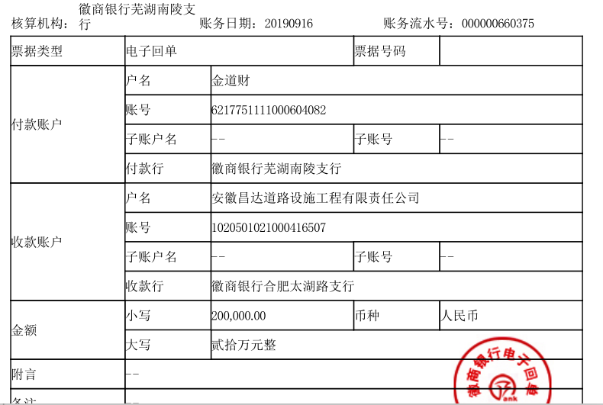
3 | 2017-06-19 | 中 | 1,740,000.00 |  | 2019-06-09 | 1,740,000.00 | 2,001,985.60 | 2% | 34,800.00 | 增值税及附加税 | 58,609.35 | 500.00 | 2017.6.20办理外经证费用500 | 金道财 | 442,446.65
 |  |  |  |  |  |  |  |  |  |  |  |  |  | 6.27材料 | 1,203,644.00

4 | 2018-01-03 | 中 | 1,480,000.00 |  | 2017-12-22 | 1,480,000.00 |  | 2% | 29,600.00 | 增值税及附加税 | 7,700.29 | 500.00 | 2017.12.19办理涉税事项报告表费用500 | 金道财 | 1,142,199.71
 |  |  |  |  |  |  |  |  |  |  |  |  |  | 1月材料 | 300,000.00

5 | 2019-09-10 | 中 金道财 |  | 213,000.00 |  |  |  |  |  |  |  |  |  | 中福睿机械 |  | 213,000.00
 | 本次
6 | 2019-09-16 | 中 金道财 |  | 200,000.00 |  |  |  |  |  |  |  |  |  | 亚太汽车 |  | 200,000.00

合计 |  | - | 6,040,000.00 | 413,000.00 | - | 6,040,000.00 | 4,471,785.60 | - | 120,800.00 | - | 205,942.84 | 1,500.00 | - |  | 5,711,757.16 | 413,000.00
本次支付金额 |  | 小写 | 200,000.00 |  |  |  |  |  | 支付账号 | 详见委托支付函
 |  | 大写 | 200000
申请部门 意见 |  | 1、 | 中标项目，中标通知书(合肥）、施工合同和投资协议原件均在庐江

7
工程款支付证书 |  |  |  |  |  |  |  |  |  |  |  |  |  |  |  |  | 本次
工程名称 |  | 芜湖市青弋江分洪道马元交通桥接线工程 |  |  |  |  |  |  |  |  |  | 档案编号 |  | CD2016-047
合同金额 |  | 8,150,543.00 |  |  |  |  | 中标日期 | 2016.5.24 |  |  |  | 合作单位 |  | 金道财13956213075 |  |  | CD2016-047 | 53 | 3605 | 芜湖市青弋江分洪道马元交通桥接线工程 | 2016.5.24 | 8150543.00 | 许 挺 | 180日历天 | 芜湖市 青弋江 | 芜湖公司王冬汉13855369629 | 金道财13956213075 | 中标项目，中标通知书、施工合同和投资协议原件均在庐江 | √ | 中标通知书9.26
决算金额 |  | 8,029,754.39 |  |  |  |  | 竣工日期 | 2017.9.5 |  |  |  | ERP编号 |  | 3605
序号 |  |  | 工程款到账 | 周转金 | 开票情况 |  | 成本发票 | 扣管理费 |  | 代扣税金 |  | 其他扣款 |  | 实际支付
 | 日期 | 账户 | 金额 |  | 日期 | 金额 | 金额 | 比例 | 金额 | 税率 | 金额 | 金额 | 备注 | 户名 | 金额 | 周转金
1 | 2017-01-12 | 中 | 2,820,000.00 |  | 2017-01-06 | 2,820,000.00 | 2,469,800.00 | 2% | 56,400.00 | 增值税及附加税 | 139,633.20 | 500.00 |  | 金道财 | 1,623,466.80
 |  |  |  |  |  |  |  |  |  |  |  |  | 扣除协议管理费 +2016.12.27办理外经证费用500
 |  |  |  |  |  |  |  |  |  |  |  | 1,000,000.00 | 暂扣（第2次已付）

2 | 申请支付第1次暂扣的100万 |  |  |  |  |  |  |  |  |  |  | -1,000,000.00 |  | 远剑商贸 | 700,000.00
 |  |  |  |  |  |  |  |  |  |  |  |  |  | 金道财 | 300,000.00

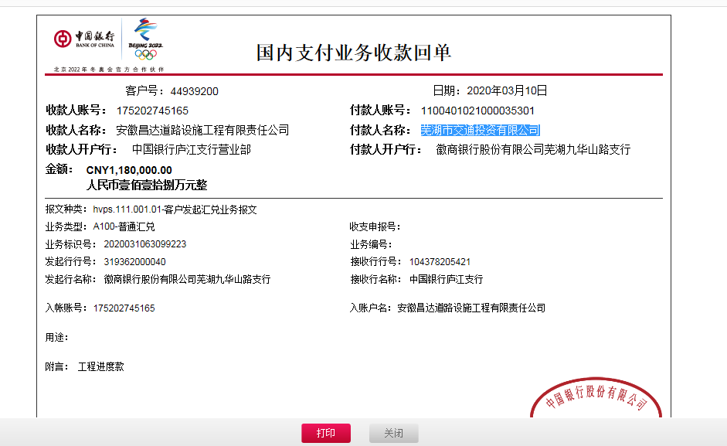
3 | 2017-06-19 | 中 | 1,740,000.00 |  | 2019-06-09 | 1,740,000.00 | 2,001,985.60 | 2% | 34,800.00 | 增值税及附加税 | 58,609.35 | 500.00 | 2017.6.20办理外经证费用500 | 金道财 | 442,446.65
 |  |  |  |  |  |  |  |  |  |  |  |  |  | 6.27材料 | 1,203,644.00

4 | 2018-01-03 | 中 | 1,480,000.00 |  | 2017-12-22 | 1,480,000.00 |  | 2% | 29,600.00 | 增值税及附加税 | 7,700.29 | 500.00 | 2017.12.19办理涉税事项报告表费用500 | 金道财 | 1,142,199.71
 |  |  |  |  |  |  |  |  |  |  |  |  |  | 1月材料 | 300,000.00

5 | 2019-09-10 | 中 金道财 |  | 213,000.00 |  |  |  |  |  |  |  |  |  | 中福睿机械 |  | 213,000.00 | 钉钉

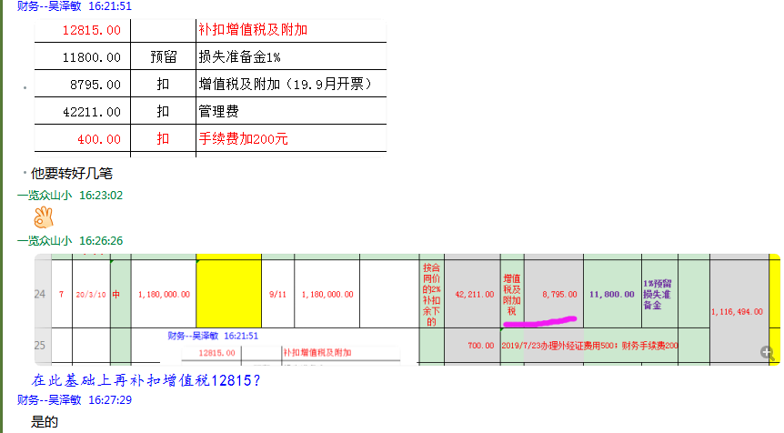
6 | 2019-09-16 | 中 金道财 |  | 200,000.00 |  |  |  |  |  |  |  |  |  | 亚太汽车 |  | 200,000.00 | 钉钉
 | 本次
7 | 2020-03-10 | 中 | 1,180,000.00 |  | 2019-09-11 | 1,180,000.00 |  | 按合同价的2%补扣余下的 | 42,211.00 | 增值税及附加税 | 21,610.00 | 11,800.00 | 1%预留损失准备金 |  | 1,103,479.00 |  | 396,000.00 | 彩霞建材
 |  |  | 已办终结结算 |  |  |  |  |  |  | 2019/7/23办理外经证费用500；财务手续费400 |  | 900.00 |  |  |  |  | 300,000.00 | 昶信建筑劳务
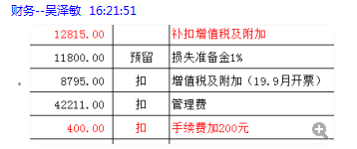
 |  |  |  |  |  |  |  |  |  |  |  |  |  |  |  |  | 407,479.00 | 金道财

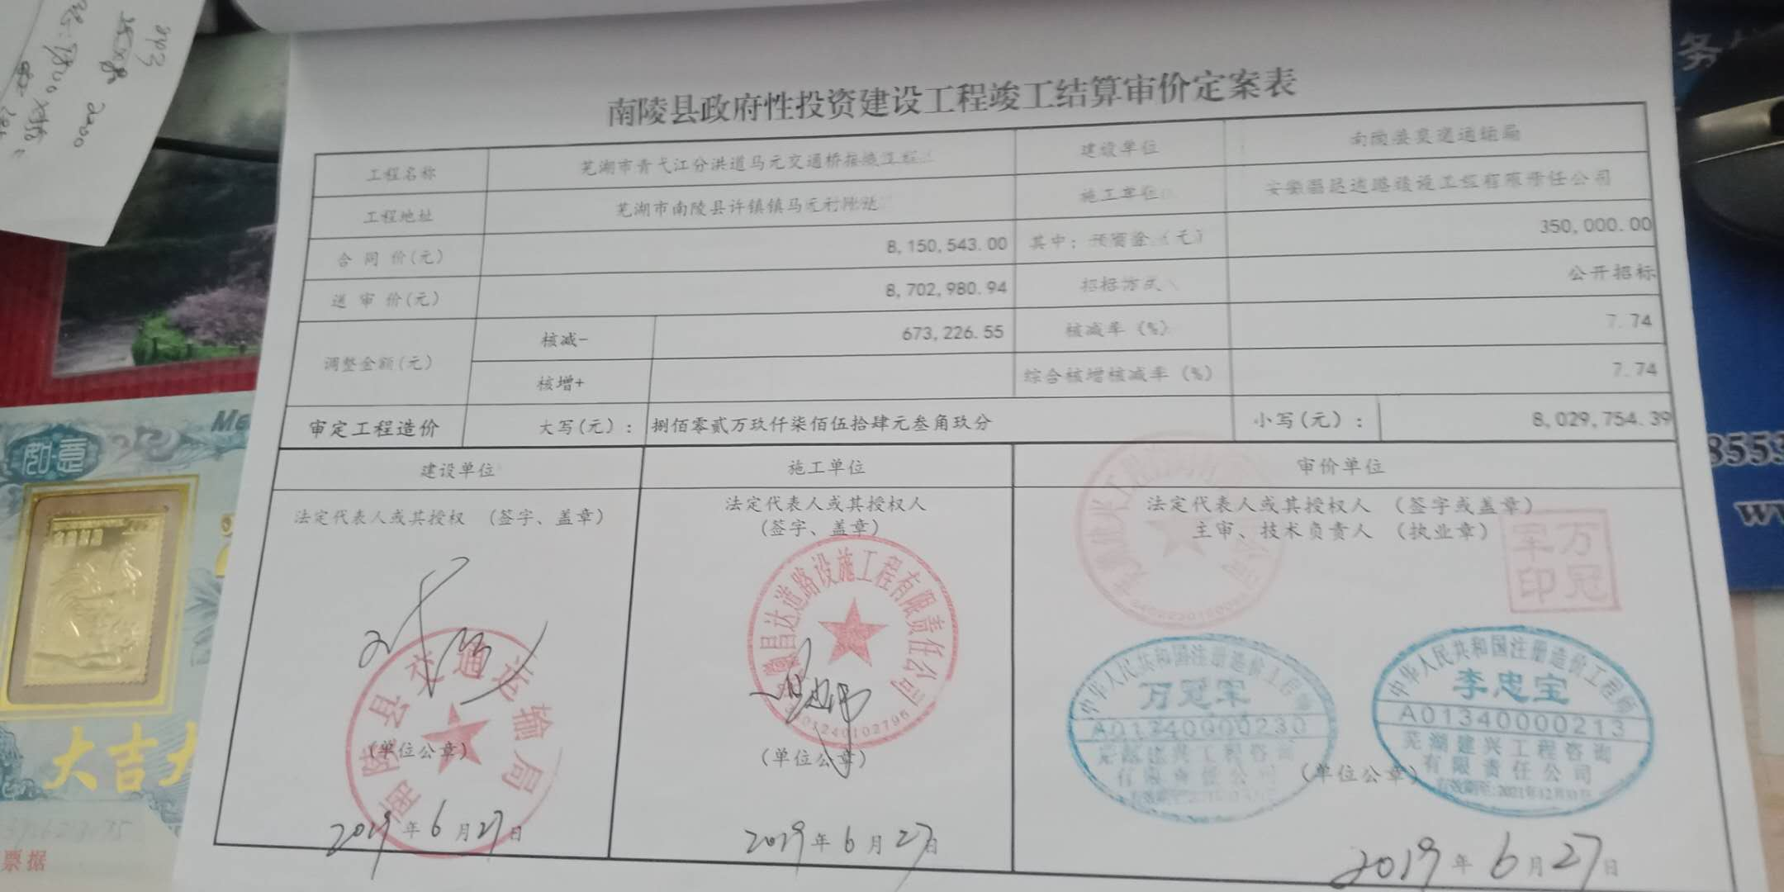
 |  |  |  |  |  |  |  |  |  |  |  |  |  |  |  |  | -809754.39
合计 |  | - | 7,220,000.00 | 413,000.00 | - | 7,220,000.00 | 4,471,785.60 | - | 163,011.00 | - | 227,552.84 | 14,200.00 | - |  | 6,815,236.16 | 413,000.00 | 89.92%
本次支付金额 |  | 小写 | 1,103,479.00 |  |  |  |  |  | 支付账号 | 详见委托支付函
 |  | 大写 | 1103479
申请部门 意见 |  | 中标书、施工合同、交工证书、投资协议及补充协议原件，审计报告复印件，在公司。交工时间2017年9月5日，审计时间2019年6月27日，审计价8029754.39元。有项目部章已销毁。外经证已核销。

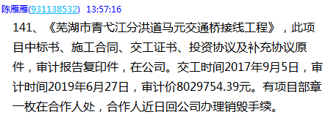
 |  |  |  |  |  |  |  |  |  |  |  |  |  |  |  | 809754.39

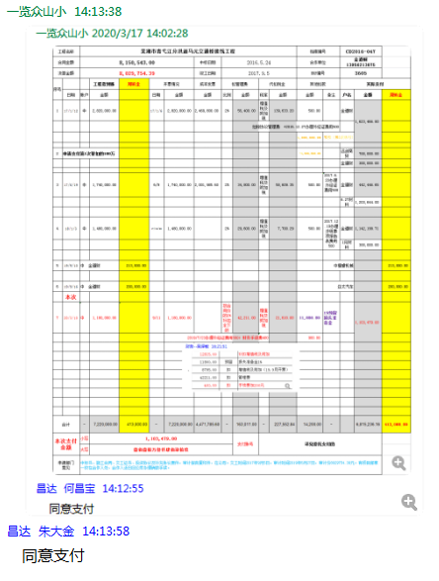

8
工程款支付证书 |  |  |  |  |  |  |  |  |  |  |  |  |  |  |  |  | 本次
工程名称 |  | 芜湖市青弋江分洪道马元交通桥接线工程 |  |  |  |  |  |  |  |  |  | 档案编号 |  | CD2016-047
合同金额 |  | 8,150,543.00 |  |  |  |  | 中标日期 | 2016.5.24 |  |  |  | 合作单位 |  | 金道财13956213075 |  |  | CD2016-047 | 53 | 3605 | 芜湖市青弋江分洪道马元交通桥接线工程 | 2016.5.24 | 8150543.00 | 许 挺 | 180日历天 | 芜湖市 青弋江 | 芜湖公司王冬汉13855369629 | 金道财13956213075 | 中标项目，中标通知书、施工合同和投资协议原件均在庐江 | √ | 中标通知书9.26
决算金额 |  | 7,964,012.26 |  |  |  |  | 竣工日期 | 2017.9.5 |  |  |  | ERP编号 |  | 3605
序号 |  |  | 工程款到账 | 周转金 | 开票情况 |  | 成本发票 | 扣管理费 |  | 代扣税金 |  | 其他扣款 |  | 实际支付
 | 日期 | 账户 | 金额 |  | 日期 | 金额 | 金额 | 比例 | 金额 | 税率 | 金额 | 金额 | 备注 | 户名 | 金额 | 周转金
1 | 2017-01-12 | 中 | 2,820,000.00 |  | 2017-01-06 | 2,820,000.00 | 2,469,800.00 | 2% | 56,400.00 | 增值税及附加税 | 139,633.20 | 500.00 |  | 金道财 | 1,623,466.80
 |  |  |  |  |  |  |  |  |  |  |  |  | 扣除协议管理费 +2016.12.27办理外经证费用500
 |  |  |  |  |  |  |  |  |  |  |  | 1,000,000.00 | 暂扣（第2次已付）

2 | 申请支付第1次暂扣的100万 |  |  |  |  |  |  |  |  |  |  | -1,000,000.00 |  | 远剑商贸 | 700,000.00
 |  |  |  |  |  |  |  |  |  |  |  |  |  | 金道财 | 300,000.00

3 | 2017-06-19 | 中 | 1,740,000.00 |  | 2019-06-09 | 1,740,000.00 | 2,001,985.60 | 2% | 34,800.00 | 增值税及附加税 | 58,609.35 | 500.00 | 2017.6.20办理外经证费用500 | 金道财 | 442,446.65
 |  |  |  |  |  |  |  |  |  |  |  |  |  | 6.27材料 | 1,203,644.00

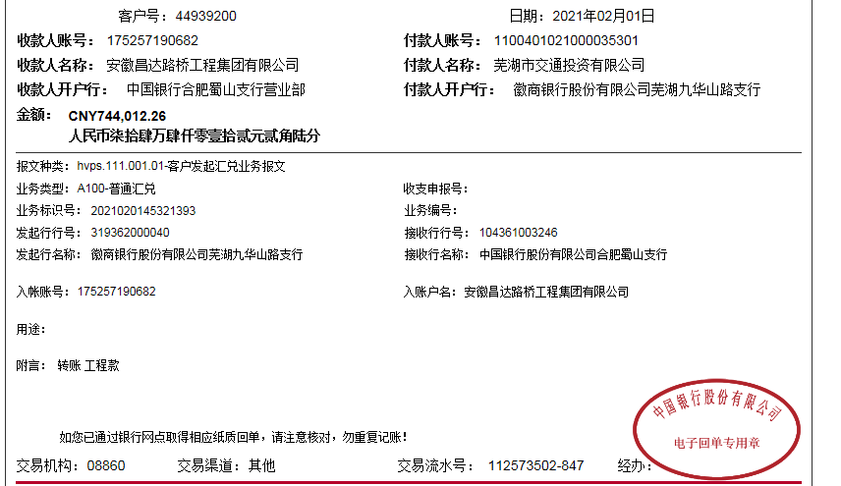
4 | 2018-01-03 | 中 | 1,480,000.00 |  | 2017-12-22 | 1,480,000.00 |  | 2% | 29,600.00 | 增值税及附加税 | 7,700.29 | 500.00 | 2017.12.19办理涉税事项报告表费用500 | 金道财 | 1,142,199.71
 |  |  |  |  |  |  |  |  |  |  |  |  |  | 1月材料 | 300,000.00

5 | 2019-09-10 | 中 金道财 |  | 213,000.00 |  |  |  |  |  |  |  |  |  | 中福睿机械 |  | 213,000.00 | 钉钉

6 | 2019-09-16 | 中 金道财 |  | 200,000.00 |  |  |  |  |  |  |  |  |  | 亚太汽车 |  | 200,000.00 | 钉钉
7 | 2020-03-10 | 中 | 1,180,000.00 |  | 2019-09-11 | 1,180,000.00 |  | 按合同价的2%补扣余下的 | 42,211.00 | 增值税及附加税 | 21,610.00 | 11,800.00 | 1%预留损失准备金 |  | 1,103,479.00 |  | 396,000.00 | 彩霞建材
 |  |  | 已办终结结算 |  |  |  |  |  |  | 2019/7/23办理外经证费用500；财务手续费400 |  | 900.00 |  |  |  |  | 300,000.00 | 昶信建筑劳务
 |  |  |  |  |  |  |  |  |  |  |  |  |  |  |  |  | 407,479.00 | 金道财

8 | 2021-02-01 | 中 | 744,012.26 |  |  |  |  | 0% | 0.00 |  | 2,276.63 | 500.00 | 20年11月外经证办理 | 南陵县亚太汽车运输有限公司-机械 | 400,000.00
 |  |  |  |  |  |  |  |  |  |  |  | 1,000.00 | 2021-1-22沙建参加竣工验收会 | 程雯-劳务 | 340,000.00
 |  |  |  |  |  |  |  |  |  |  |  | -11,800.00 | 1%预留损失准备金 | 金道财-零星材料 | 11785.63
 |  |  |  |  |  |  |  |  |  |  |  | 250.00 | 手续费
合计 |  | - | 7,964,012.26 | 413,000.00 | - | 7,220,000.00 | 4,471,785.60 | - | 163,011.00 | - | 229,829.47 | 4,150.00 | - |  | 7,567,021.79 | 413,000.00 | 100.00%
本次支付金额 |  | 小写 | 751,785.63 |  |  |  |  |  | 支付账号 | 详见委托支付函
 |  | 大写 | 751785.63
申请部门 意见 |  | 中标书、施工合同、交工证书、投资协议及补充协议原件，审计报告复印件，在公司。交工时间2017年9月5日，审计时间2019年6月27日，审计价8029754.39元。有项目部章已销毁。外经证已核销。终结结算承诺书在公司

 |  |  |  |  |  |  |  |  |  |  |  |  |  |  |  | 0

